Code
Kiểm tra 1 số có phải là kiểu Double hay không?
 | calculationCellData % 1 != 0.0 -> true là double |  | 123 -> false
 |  |  | 123.123 -> true

Thêm một method cho một đối tượng ở bên ngoài class của nó

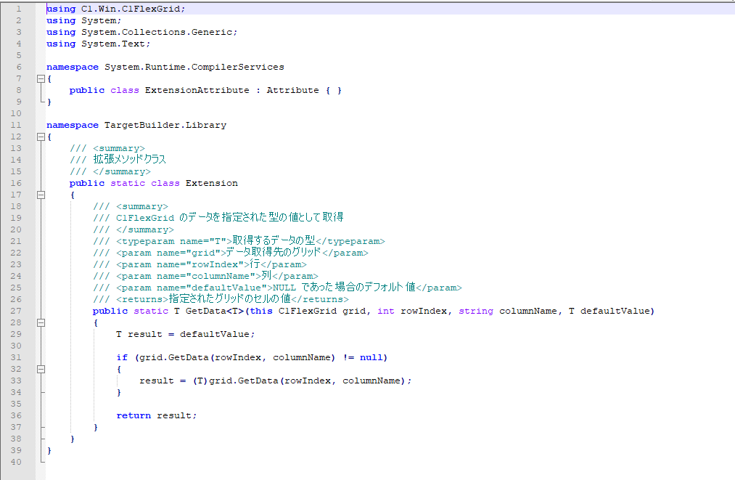
Nếu version .NetFrame Work < 3.5

UnitTest Nunit
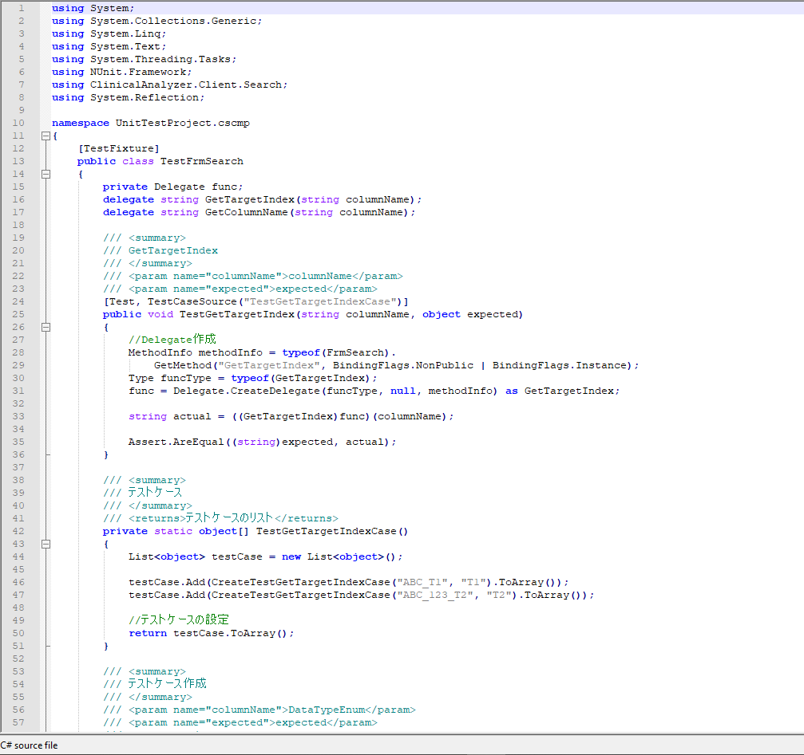
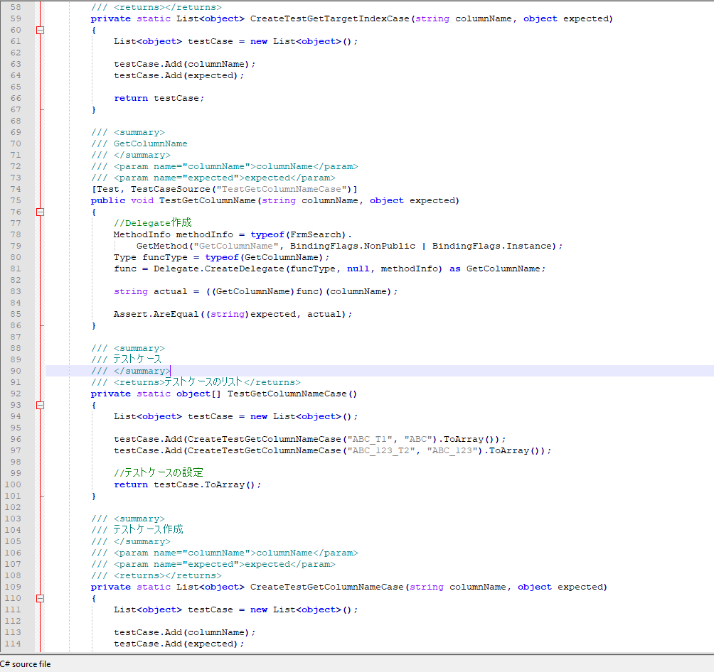
Cách gọi method private
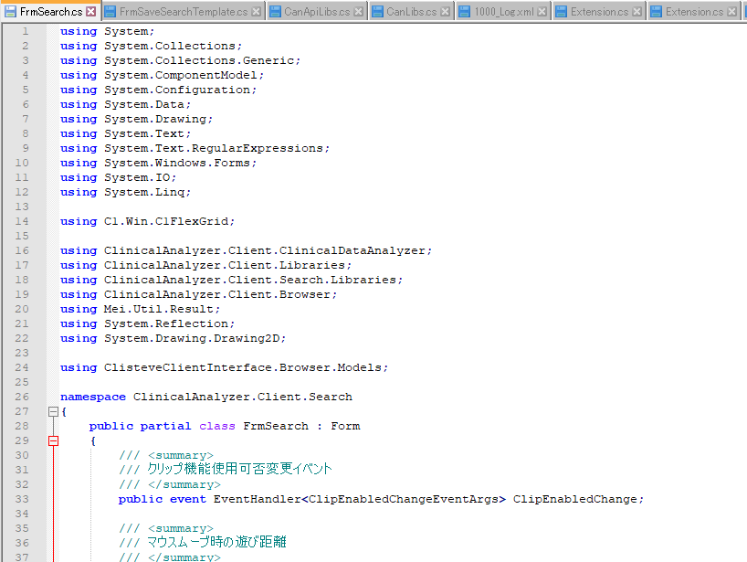
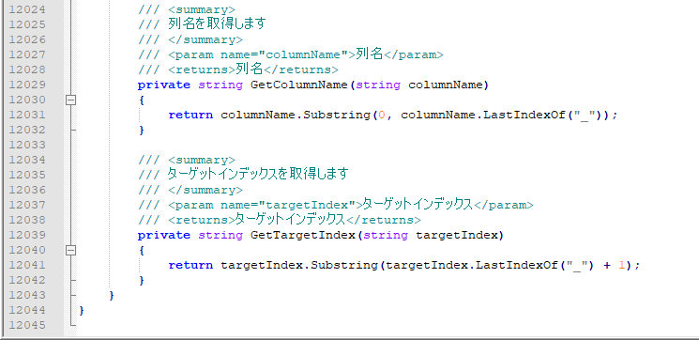

Đọc resource file
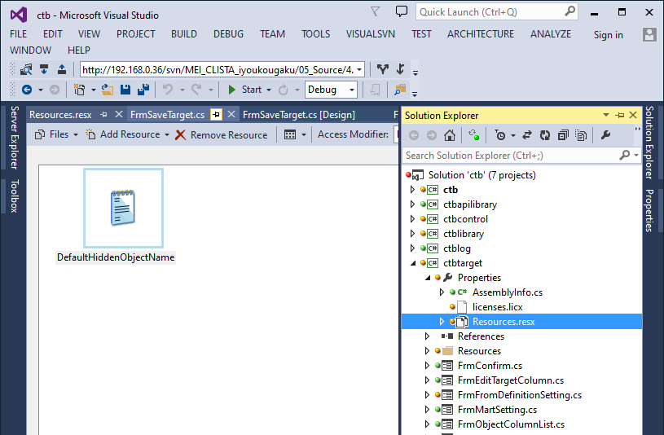
add resource file

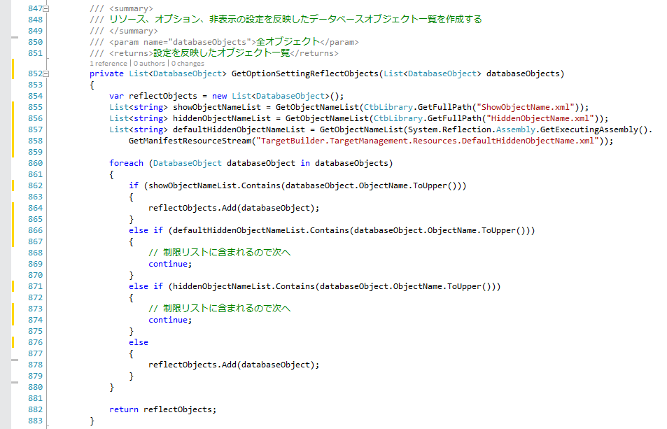

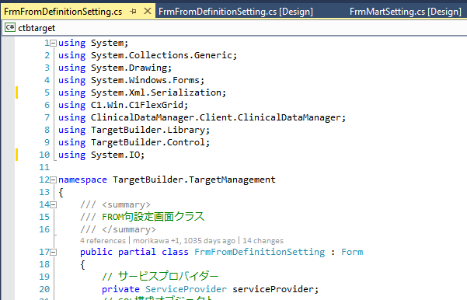

Xuất file khi build project
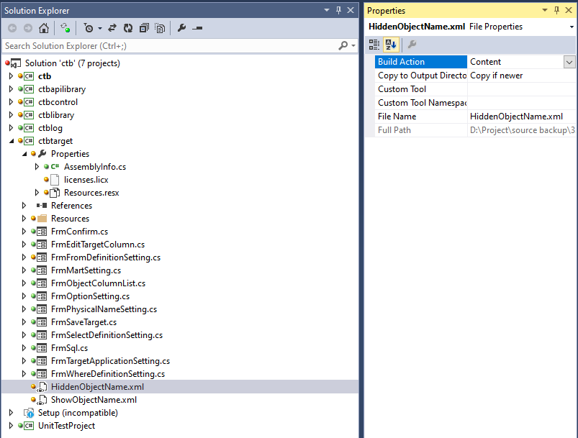

Lấy đường dẫn đến thư mục /bin (fullpath)
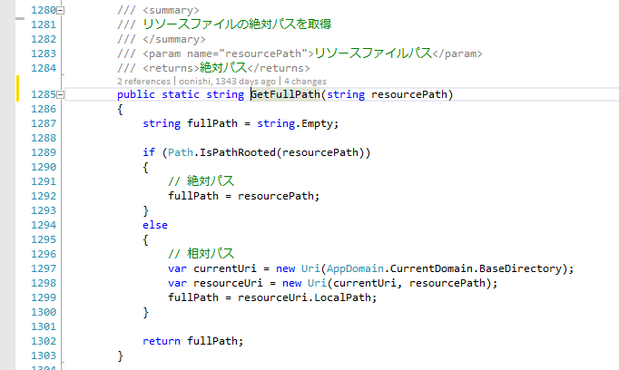

Upper List string

Preserve (giữ khoảng trắng xml)
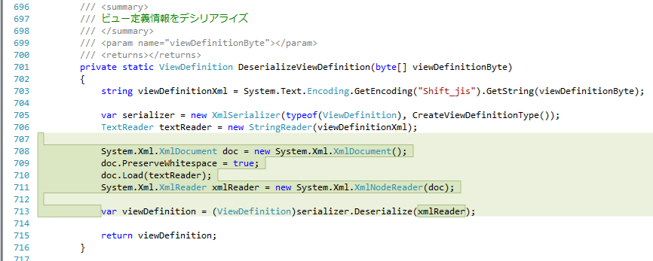

Thêm thuộc tính giữ khoảng trắng XML
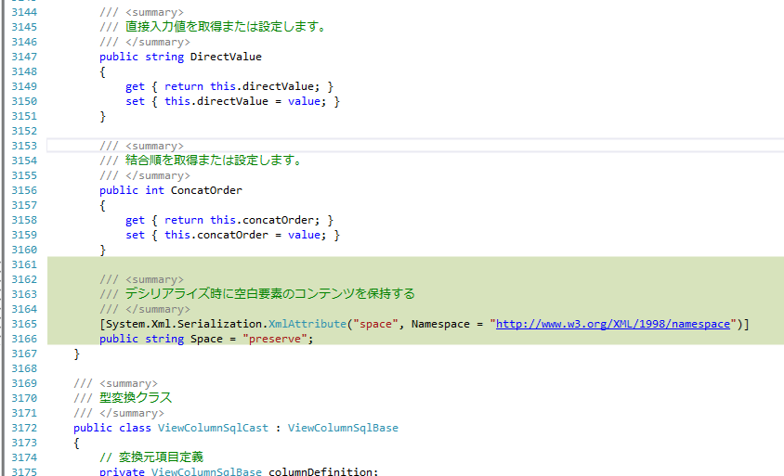

Sort datable
 | private void SortAnalyzeResult(DataSet analyzeResult, string sortColumnName, SortStatus sortStatus, out DataSet analyzeResultBuff)
 | {
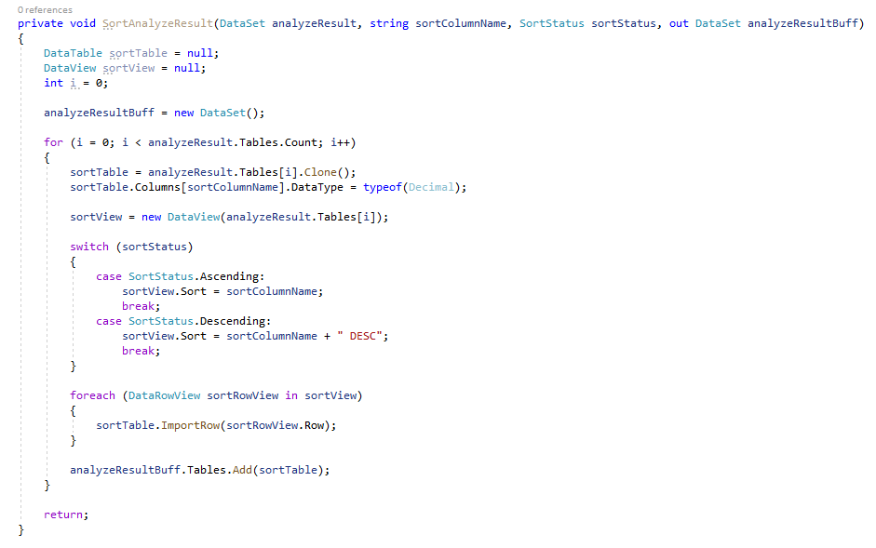
 | DataTable sortTable = null;
 | DataView sortView = null;
 | int i = 0;

 | analyzeResultBuff = new DataSet();

 | for (i = 0; i < analyzeResult.Tables.Count; i++)
 | {
 | sortTable = analyzeResult.Tables[i].Clone();
 | sortTable.Columns[sortColumnName].DataType = typeof(Decimal);

 | sortView = new DataView(analyzeResult.Tables[i]);

 | switch (sortStatus)
 | {
 | case SortStatus.Ascending:
 | sortView.Sort = sortColumnName;
 | break;
 | case SortStatus.Descending:
 | sortView.Sort = sortColumnName + " DESC";
 | break;
 | }

 | foreach (DataRowView sortRowView in sortView)
 | {
 | sortTable.ImportRow(sortRowView.Row);
 | }

 | analyzeResultBuff.Tables.Add(sortTable);
 | }

 | return;
 | }

cắt chuỗi JP (substring)

 | /// <summary>
 | /// 文字列を短く切り取る関数
 | /// </summary>
 | /// <param name="stringInput">切り取る文字列</param>
 | /// <param name="length">切り取る長さ</param>
 | /// <returns>短く切られた文字列</returns>
 | private static string TruncateString(string stringInput, int length)
 | {
 | string stringResult = string.Empty;
 | if (!string.IsNullOrEmpty(stringInput))
 | {
 | if (System.Text.Encoding.GetEncoding("Shift_JIS").GetByteCount(stringInput) <= length)
 | {
 | stringResult = stringInput;
 | }
 | else
 | {
 | foreach (char oneChar in stringInput)
 | {
 | if (System.Text.Encoding.GetEncoding("Shift_JIS").GetByteCount(stringResult + oneChar) > length)
 | {
 | break;
 | }
 | else
 | {
 | stringResult += oneChar;
 | }
 | }
 | }
 | }

 | return stringResult;
 | }

Set Time Out
 | DateTime s = DateTime.Now;
 | TimeSpan baseElapse = new TimeSpan(0, 0, 10);

 | Thread thread = new Thread(() =>
 | {
 |  | // Code
 | });
 | thread.Start();
 | ////10秒以内に終わらなかったら強制終了（）
 | while (thread.IsAlive)
 | {
 | DateTime e = DateTime.Now;
 | TimeSpan elapse = e - s;
 | if (baseElapse < elapse)
 | {
 | // スレッドを破棄（強制終了）
 | thread.Abort();
 | thread.Join();
 | break;
 | }
 | System.Threading.Thread.Sleep(500);
 | }

Đọc một dòng trong csv, nếu field có hoặc không có dấu ngoặc kép
 | public static string[] GetDataArrayFromALineCSV(string line)
 | {
 | List<string> dataFieldArray = new List<string>();
 | TextFieldParser parser = new TextFieldParser(new StringReader(line));

 | parser.HasFieldsEnclosedInQuotes = true;
 | parser.SetDelimiters(",");

 | while (!parser.EndOfData)
 | {
 | string[] fields = parser.ReadFields();
 | foreach (string field in fields)
 | {
 | dataFieldArray.Add(field);
 | }
 | }

 | return dataFieldArray.ToArray();
 | }

